Hoja1
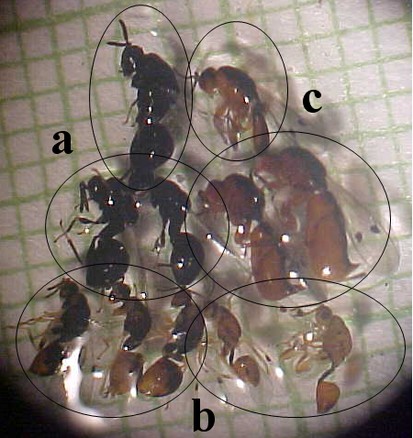
 |  | M. leucopxyla |  |  | M. rhopaloides
Bolsón | Puesta | Sycophila sp | Eurytoma sp | Rileyinae | Sycophila sp | Eurytoma sp | Rileyinae | Muestra experimental
1 | control | 0 | 0 | 0 | 0 | 0 | 0
2 | control | 0 | 0 | 0 | 0 | 0 | 0
3 | Sycophyla | 17 | 0 | 0 | 8 | 0 | 0
4 | Sycophila | 5 | 0 | 0 | 12 | 0 | 0
5 | Eurytoma | 0 | 7 | 0 | 0 | 9 | 0
6 | Eurytoma | 0 | 8 | 0 | 0 | 12 | 0
7 | Sycophila + Eurytoma | 3 | 2 | 0 | 5 | 2 | 0
8 | Sycophila + Eurytoma | 4 | 6 | 0 | 5 | 5 | 0
9 | Rileyinae | 0 | 0 | 0 | 0 | 0 | 0
10 | Rileyinae | 0 | 0 | 0 | 0 | 0 | 0

